宍道湖600
 | （距離は参考値） |  | BRM424大山、三瓶山600km(+8000) 22:00 スタート |  |  |  |  | 2026/01/12作成

NO. | 区間距離 | 積算距離 | 通過点 S=信号 | 進路 | ルート | 看板表示 | 情報、その他 | クローズ | PC間距離
1 | 0.00 | 0.00 | 早島町 ゆるびの舎 | 左へ |  |  |  | ２４）２２：３０ | 0.00
2 | 0.20 | 0.20 | ┳字路 | 左折 |  |  |  |  | 0.20
3 | 0.10 | 0.30 | ╋字路 | 右折 |  |  |  |  | 0.30
4 | 0.30 | 0.60 | ╋字路 | 左折 | Ｋ１８５ |  |  |  | 0.60
5 | 0.80 | 1.40 | ╋字路(無津）S | 直進 | Ｋ１５３ |  | R２を横断 |  | 1.40
6 | 2.50 | 3.90 | Ｙ字分岐 | 右側 | Ｋ１５３ |  | 道なりに右方向 |  | 3.90
7 | 0.90 | 4.80 | ╋字路 S(押しボタン点滅） | 左折 | Ｋ１５３ | 吉備 | この先、川沿い |  | 4.80
8 | 1.20 | 6.00 | ╋字路(撫川橋）Ｓ | 直進 |  |  | 川沿い西側を進む |  | 6.00
9 | 1.50 | 7.50 | ┣字路 | 右折 |  |  | JRをアンダーパスし対岸へ渡る最初の橋を渡り川の東側へ、 |  | 7.50
10 | 2.80 | 10.30 | Ｙ字分岐 Ｓ(押しボタン点滅) | 左斜め |  |  | 小学校横、左斜め川沿いへ進む |  | 10.30
11 | 2.20 | 12.50 | ┫字路 | 左折 |  |  | 高速のボックスをくぐって対岸へ渡る最初の橋を渡る、川の西側へ |  | 12.50
12 | 0.40 | 12.90 | ╋字路(福崎）Ｓ | 直進 |  |  |  |  | 12.90
13 | 4.70 | 17.60 | ┳字路 | 左折 |  |  |  |  | 17.60
14 | 0.60 | 18.20 | ┳字路 | 左折 | Ｒ４２９ |  | しばらく道なりにＲ４２９を進む |  | 18.20
15 | 17.20 | 35.40 | ┣字路 S | 直進 | Ｋ３１ | 高梁 | 川沿いに走行 |  | 35.40
16 | 7.10 | 42.50 | ╋字路 Ｓ | 右折 | Ｋ６６ | 落合 |  |  | 42.50
17 | 18.00 | 60.50 | ┳字路 | 左折 |  | 高梁 |  |  | 60.50
18 | 0.30 | 60.80 | ┳字路 | 左折 | Ｒ３１３ |  |  |  | 60.80
19 | 2.00 | 62.80 | 通過チェック1 セブンイレブン 落合栗原店（レシート） | 直進 | Ｒ３１３ |  | レシート取得後、そのまま直進 右側ですので道路の横断に注意！ | 参考 25/02：12 | 62.80
20 | 1.10 | 63.90 | ┣字路(美川橋南詰) S | 右折 | Ｋ８４ | 月田 | 橋を渡り道なり |  | 1.10
21 | 8.70 | 72.60 | ┳字路 | 左折 | Ｋ３２ | 勝山、R181 |  |  | 9.80
22 | 3.20 | 75.80 | ┳字路 Ｓ | 左折 | Ｒ１８１ | 米子、日野 |  |  | 13.00
23 | 21.40 | 97.20 | ┣字路 | 右折 | Ｋ５８ | 蒜山 | 右手に【道の駅メルヘンの里新庄】を過ぎた先 |  | 34.40
24 | 13.30 | 110.50 | ┳字路 | 左折 | Ｒ４８２ | 米子、江府 |  |  | 47.70
25 | 10.70 | 121.20 | ┣字路 | 右折 | K３１５ | 鏡ヶ成 大山 | トンネルを過ぎた先を右折。 下り中なので注意、右折後緑色の鉄橋（南大山大橋） |  | 58.40
26 | 3.90 | 125.10 | ┫字路 | 左折 | 農道 |  | 登坂車線の看板の先、左手に圃場整備記念の大きな石碑が目印 |  | 62.30
27 | 0.30 | 125.40 | ┫字路 | 左折 | 農道 | 吉原 |  |  | 62.60
28 | 7.40 | 132.80 | ┳字路 | 右折 | K５２ | 大山、溝口IC |  |  | 70.00
29 | 10.50 | 143.30 | ╋字路 | 右折 | K45 | 大山、桝水原 |  |  | 80.50
30 | 5.30 | 148.60 | ┫字路 | 左折 | K284 | 岸本、国道181 | 鋭角に左折、この先下りますのでスピードに注意 |  | 85.80
31 | 1.30 | 149.90 | 通過チェック２（写真） 大山まきばみるくの里の看板 | 直進 |  |  | みるくの里の看板を写真に撮ってください。 右側ですのでちゅうい！ | 参考 25/08：00 | 87.10
32 | 5.90 | 155.80 | ╋字路 | 左折 | K36 | 岸本、国道181 |  |  | 5.90
33 | 0.40 | 156.20 | ╋字路 | 右折 |  | 米子、岸本 |  |  | 6.30
34 | 4.30 | 160.50 | ╋字路（伯耆町役場） S | 右折 | K53 | 米子 |  |  | 10.60
35 | 0.30 | 160.80 | ┣字路（伯耆橋） S | 直進 | K316 | 松江、米子 |  |  | 10.90
36 | 2.80 | 163.60 | ┳字路（諏訪西） S | 右折 | Ｒ１８１ | 松江、米子市街 |  |  | 13.70
37 | 8.80 | 172.40 | ╋字路（錦町3丁目） S | 左折 | K157 | 米子港 |  |  | 22.50
38 | 0.80 | 173.20 | ╋字路（米子食品団地入口） S | 右折 | K47 | 境港 |  |  | 23.30
39 | 15.90 | 189.10 | ┫字路(大根島入口) Ｓ | 左折 | Ｋ２４６ | 松江、大根島 | この先、江島大橋は歩道を走行してください。狭いので、走行時は歩行者に十分注意して下さい。 |  | 39.20
40 | 2.40 | 191.50 | ┳字路 Ｓ | 右折 | Ｋ３３８ | 出雲、松江市 | 左手のコンビニで補給をしておきましょう！ |  | 41.60
41 | 3.30 | 194.80 | ┣字路 | 右折 | Ｋ３３８ | 美保関 |  |  | 44.90
42 | 0.60 | 195.40 | ┳字路 Ｓ | 左折 | Ｒ４３１ | 出雲、松江 | 左折後、左手に運動公園を通過後、先の信号を右折 |  | 45.50
43 | 0.90 | 196.30 | ┣字路 S | 右折 | Ｋ１５２ ～Ｋ３７ | 北浦 | 右折後、道なりに直進Ｋ３７へ島根方面へ、北浦海岸を通過Ｋ３７を走行 |  | 46.40
44 | 10.50 | 206.80 | ┣字路 | 右折 | K182 | 多古 |  |  | 56.90
45 | 2.80 | 209.60 | 通過チェック３（写真） 天空の岬 マリンパーク多古鼻の写真 | Uターン |  |  | 管理棟の横に自販機があります。 せっかくなので展望台に行ってみてください、絶景です。 | 参考 25/12：00 | 59.70
46 | 2.90 | 212.50 | ┳字路 | 右折 | Ｋ３７ | 松江 |  |  | 2.90
47 | 7.10 | 219.60 | ┣字路 S | 右折 | Ｋ３７ | 鹿島 | 右折後、左手にマリンゲート島根があります。トイレ自販機あり。 |  | 10.00
48 | 1.00 | 220.60 | ╋字路 | 右折 | Ｋ３７ | 鹿島町、御津 |  |  | 11.00
49 | 5.40 | 226.00 | ╋字路 | 右折 | K264 | 恵曇 |  |  | 16.40
50 | 2.00 | 228.00 | ┳字路 | 左折 | Ｋ３７ | 松江 |  |  | 18.40
51 | 0.20 | 228.20 | ┣字路 | 右折 | K264 | 国道431 | 左手にローソン |  | 18.60
52 | 3.20 | 231.40 | ┳字路 | 右折 | 農道 |  |  |  | 21.80
53 | 8.40 | 239.80 | 通過チェック４（写真） 高野宮の看板の写真（右側） | 直進 | 農道 |  | 道路右側に高野宮の看板があるので写真に撮ってください。 | 参考 25/14：00 | 30.20
54 | 17.00 | 256.80 | ┳字路 S | 右折 | K250 | 鰐淵寺 |  |  | 17.00
55 | 2.90 | 259.70 | ┳字路 S | 左折 | Ｋ２３ | 出雲大社、鰐淵寺 |  |  | 19.90
56 | 7.50 | 267.20 | 通過チェック５（写真） 夢の森うさぎ森林公園の看板 | 直進 | Ｋ２３ |  | うさぎの絵の看板を撮ってください 参考クローズ 14）１５：４０ | 参考 25/15：48 | 27.40
57 | 1.00 | 268.20 | ┣字路 | 直進 | K29 | 出雲大社 |  |  | 1.00
58 | 6.40 | 274.60 | ╋字路 S | 左折 | R431 |  |  |  | 7.40
59 | 0.50 | 275.10 | ┣字路 S | 右折 | K161 | 出雲市街 |  |  | 7.90
60 | 2.50 | 277.60 | ╋字路 S | 右折 |  |  | 道なりに進む |  | 10.40
61 | 12.30 | 289.90 | 通過チェック６（写真） 道の駅キララモニュメント | 直進 |  |  | KIRARAのモニュメントを撮影後戻って進む 1７時までには到着して食事をしたいところです。 | 参考 25/17：20 | 22.70
62 | 0.10 | 290.00 | ╋字路（道の駅前） S | 直進 |  | 山陰道 |  |  | 0.10
63 | 0.80 | 290.80 | ╋字路 | 左折 |  | 佐田、湖陵 |  |  | 0.90
64 | 4.80 | 295.60 | ╋字路 | 右折 | K39 | 佐田 |  |  | 5.70
65 | 5.80 | 301.40 | ┳字路（八幡原）S | 右折 | R184 | 飯南 |  |  | 11.50
66 | 18.00 | 319.40 | ╋字路 | 右折 | Ｋ４０ | 太田、三瓶山 |  |  | 29.50
67 | 15.90 | 335.30 | 通過チェック7（写真） ドッグカフェの看板 | 直進 | Ｋ４０ |  | 左手のドッグカフェの看板 | 参考 25/20：20 | 45.40
68 | 5.50 | 340.80 | ┳字路 | 左折 | Ｋ４０ |  |  |  | 5.50
69 | 13.60 | 354.40 | ┳字路 | 左折 | R54 | 松江、木次 |  |  | 19.10
70 | 29.10 | 383.50 | 通過チェック８（レシート） ファミリーマート雲南木次店 | 直進 | R54 |  |  | 参考 25/23：36 | 48.20
71 | 0.70 | 384.20 | ╋字路 S | 右折 | 農道 |  |  |  | 0.70
72 | 9.60 | 393.80 | ┫字路 | 左折 |  | 奥出雲、尾原ダム |  |  | 10.30
73 | 4.70 | 398.50 | ┣字路 | 右折 |  | 国道314 |  |  | 15.00
74 | 1.60 | 400.10 | ┳字路 | 左折 | Ｒ３１４ | 奥出雲 | 右側、道の駅おろちの里 |  | 16.60
75 | 7.80 | 407.90 | ┣字路 | 右折 | Ｒ３１４ | 東城、横田 |  |  | 24.40
76 | 34.30 | 442.20 | ┳字路 | 右折 | Ｒ１８３ | 三次、庄原 |  |  | 58.70
77 | 9.00 | 451.20 | ╋字路(西条新橋西詰) S | 左折 | Ｒ１８３ | 三次、庄原 |  |  | 67.70
78 | 2.20 | 453.40 | ┫字路 | 左折 | Ｋ２６ | 東城、帝釈峡 |  |  | 69.90
79 | 13.40 | 466.80 | ┣字路 (要注意カ所！) | 右折 | Ｋ２６ | 神石 | 直進が東城ですが、右折し神石方面へ進んでください |  | 83.30
80 | 10.30 | 477.10 | ┳字路(呉ケ峠) Ｓ | 左折 | Ｋ２５ | 東城 | 左手に小学校を過ぎたところ |  | 93.60
81 | 0.60 | 477.70 | 通過チェック９（写真） 神石郵便局 | 直進 | Ｋ２５ |  | 右手に神石郵便局があります、玄関の写真を撮ってください 参考クローズ | 参考 26/05：52 | 94.20
82 | 14.50 | 492.20 | ╋字路(友末) S | 直進 | Ｒ１８２ | 新見 |  |  | 14.50
83 | 5.40 | 497.60 | ┣字路 | 右折 |  |  |  |  | 19.90
84 | 1.20 | 498.80 | ╋字路 | 右折 | K50 |  |  |  | 21.10
85 | 21.90 | 520.70 | Y字路 | 右方向 | Ｋ３３ | 成羽 |  |  | 43.00
86 | 3.60 | 524.30 | ┫字路 | 左折 | Ｋ８５ | 高倉、宇治 |  |  | 46.60
87 | 3.30 | 527.60 | ┫字路 | 左折 |  |  | 左手、駐車場へ入っていきます。トイレあり。 |  | 49.90
88 | 0.20 | 527.80 | 通過チェック10（写真） 吹屋郵便局 | 直進 |  |  | 吹屋の町並み途中右手にある郵便局を撮ってください。 参考クローズ | 参考 26/09：12 | 50.10
89 | 0.40 | 528.20 | ┳字路 Ｓ | 左折 | Ｋ８５ |  |  |  | 0.40
90 | 5.20 | 533.40 | ┣字路 | 右折 | Ｋ３００ | 備中、成羽 | 左手に元仲田邸 |  | 5.60
91 | 2.10 | 535.50 | ╋字路 | 左折 | かぐら海道 |  |  |  | 7.70
92 | 7.20 | 542.70 | 通過チェック11（写真） やまびこ市場 | 直進 |  |  | 右側にある、やまびこ市場 | 参考 26/10：12 | 14.90
...
NO. | 区間距離 | 積算距離 | 通過点 S=信号 | 進路 | ルート | 看板表示 | 情報、その他 | クローズ | PC間距離
115 | 0.10 | 598.10 | ╋字路（撫川橋）Ｓ | 左折 | Ｋ１５３ |  | 足守川を渡って左折。（往路と同じ） |  | 31.60
116 | 1.20 | 599.30 | ╋字路（押しボタン点滅） S | 右折 | Ｋ１５３ |  | （往路と同じ） |  | 32.80
117 | 3.40 | 602.70 | ╋字路（無津） S | 右折 | R2 |  | R２を横断し右折、歩道を通行してください。 |  | 36.20
118 | 0.10 | 602.80 | フィニッシュ セブンイレブン早島バイパス店 | 左側 |  |  | 主催者がゴールの受付をいたしますので、詳細はスタート時のブリーフィングで確認してください。 | 26/14：00 | 36.30
 | 注1 | ２２８㎞付近にローソンがあります、そこから先の農道には出雲市まで補給箇所がありません。
 | 注2 | 通過チェック6から先,三瓶山を通過しＲ５４に出るまでコンビニがありません。
 | 注3 | おろちループを過ぎ、長い下りとなります。非常に寒い所で体感気温もかなり低く寒さ対策をお忘れなく！
 | 注4 | 最終のリタイヤポイントは出雲市だと思います。ＪＲ山陰本線で米子経由、伯備線で輪行すれば帰ることができます。
 | 十分な準備をし、自己判断自己責任で無事に遊んで帰ってくださるようお願いします。

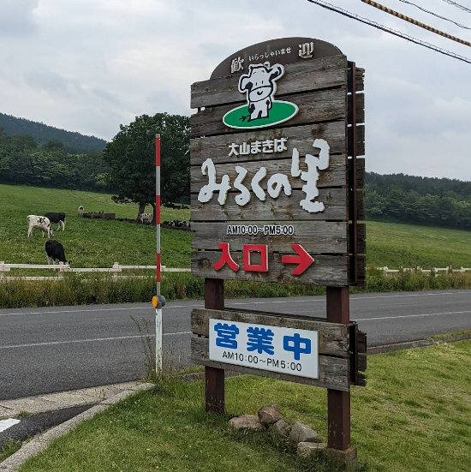
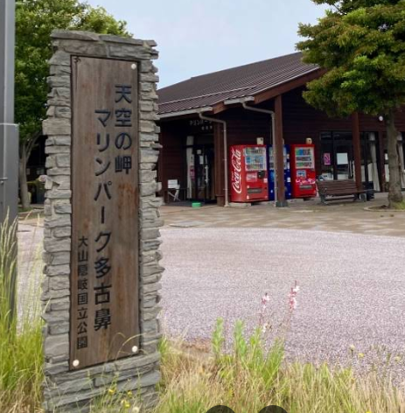
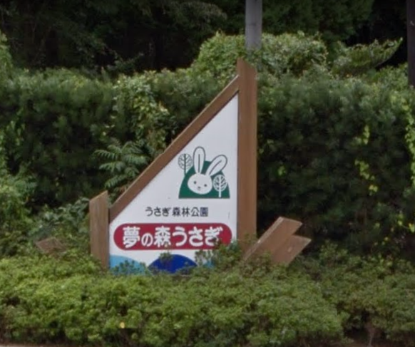
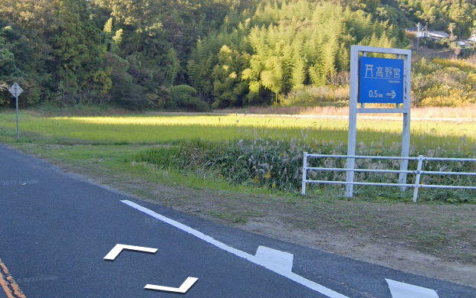

通過チェック５
通過チェック３
通過チェック４
通過チェック２
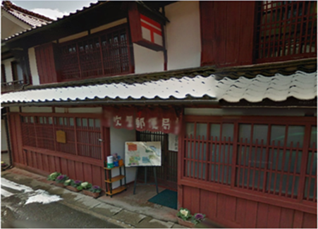
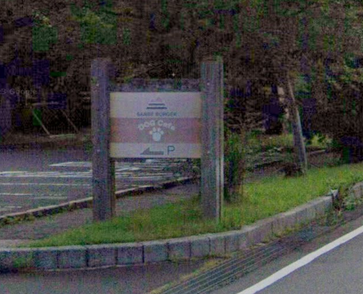
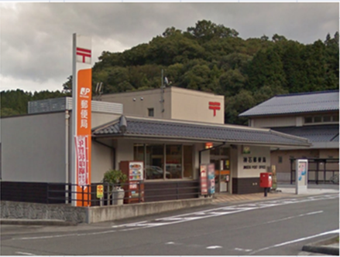
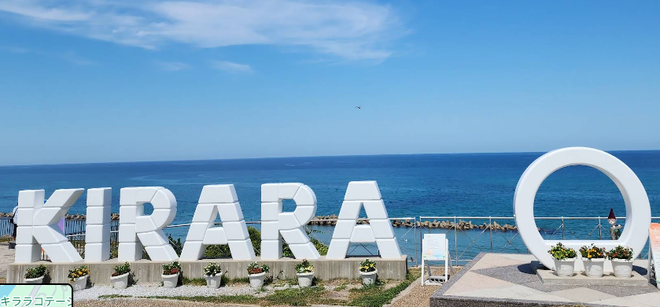

通過チェック６
通過チェック７
通過チェック９

通過チェック１０

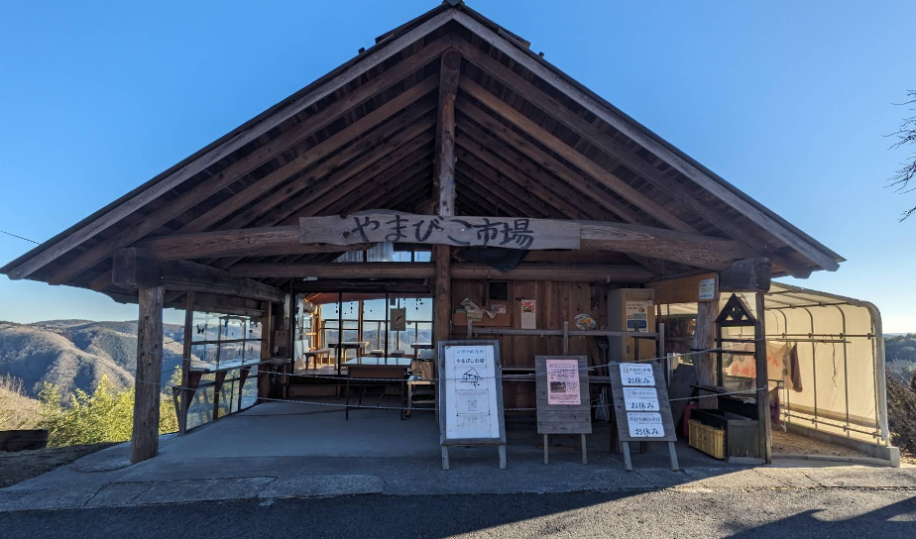
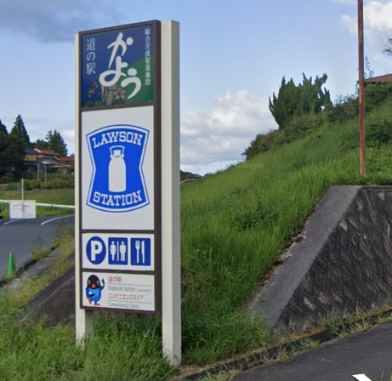

通過チェック１１
通過チェック１２

